Sheet1
 |  |  |  |  |  |  |  |  |  | 명목형과 수치형의 분석이 다름
 |  | # 분석 Summary

 | Chapter | Step | 소스코드 목차 | 이름 | 특징 | 데이터 | 분석유형 | 타겟변수 | 데이터 전처리 | EDA (탐색적 데이터분석) | 특성공학 | train / test data | 모델선택 | 그리드 서치 (파라미터의 선택) | 모델훈련 | 새 데이터 | 예측 | 평가 | 평가결과 | 특징 또는 개선포인트
 | 경험하기 | Step01 | ch1.1 | 간단한 머신러닝 | 머신러닝 맛보기 | iris | 분류 | 품종 | X = iris.values[:, :4].astype('float32') y = iris.values[:,4] |  |  |  | KNeighborsClassifier |  | model.fit(X,y) | Xnew = np.array([[5.0, 2.9, 1.0, 0.2],[4.9, 3.0, 1.4, 0.2]]) | model.predict(Xnew) |  |  | 절차가 지나치게 단순화되었다 정확도를 알 수 없다 데이터의 구조와 특징을 알 수 없다 (EDA 필요)
 |  | Step02 | ch1.2 | 데이터 시각화 추가 | 데이터 탐색적 분석, 정확도 계산 | iris | 분류 | 품종 |  | Scatter Plot, Scatter Matrix |  |  | KNeighborsClassifier |  | model.fit(X,y) | Xnew = np.array([[5.0, 2.9, 1.0, 0.2]]) | model.predict(X) | accu = np.mean(y==y_pred) | 0.96666666667 | 과대적합의 위험 (모델을 만든 데이터로 다시 예측)
 |  | Step03 | ch1.3 | 과대적합 줄이기 | 테스트 및 훈련 데이터 적용 | iris | 분류 | 품종 |  |  |  | train_test_split | KNeighborsClassifier |  | model.fit(X_train, y_train) | X_test | model.predict(X_test) | xlsx 파일로 export (38개 test data활용) | 0.97368421053 | but KNN은 잘 사용하지 않는다
 |  | Step04 | ch1.4 | 첫 번째 회귀분석 | 부동산 가격의 예측 | boston | 회귀 | 부동산 가격 | X = boston.values[:,1:].astype('float32') y = boston.values[:,0].astype('float32') | X.shape, y.shape y.min(), y.max(), y.mean() -> 회귀니까 가능한 분석 plt.hist(y, bins= 20) |  | X_train, X_test, y_train, y_test = train_test_split(X, y) | KNeighborsRegressor(n_neighbors=1) |  | model.fit(X_train, y_train) |  | model.predict(X_train) model.predict(X_test) | # 회귀의 평가는 다르다 r2_score(y_train, y_train_pred) r2_score(y_test, y_test_pred) train_score, test_score | 1.0, 0.35148055615711693 | test의 예측값이 매우 낮다 (0.35) -> 다른 방법을 찾는다
 | 파라미터로 성능 향상하기 | Step05 | ch2.1 | 파라미터의 설정 | 기본 파라미터 설정을 사용하기 | cancer | 분류 | 종양 | tumor = cancer.values[:,0] np.unique(tumor) y = cancer.values[:, 0] X = cancer.values[:, 1:].astype('float32') |  |  | X_train, X_test, y_train, y_test = train_test_split(X,y) | KNeighborsClassifier (algorithm='auto', leaf_size=30, metric='minkowski', metric_params=None, n_jobs=None, n_neighbors=5, p=2, weights='uniform') |  | model = model.fit(X_train, y_train) |  |  | train_score = model.score(X_train, y_train) test_score = model.score(X_test, y_test) train_score, test_score | (0.9553990610328639, 0.9370629370629371) | n_neighbors=5 가 최선의 파라미터인가? * 파라미터의 변경에 따라서 정확도가 어떻게 변할 것인가?
 |  | Step05-1 | ch2.2 | 파라미터의 선택 | 그리드 서치 적용 | cancer | 분류 | 종양 |  |  |  |  |  | n_range = list(range(1,21)) result = {} for n_nei in n_range: model = KNeighborsClassifier(n_neighbors=n_nei) model.fit(X_train, y_train) train_score = model.score(X_train, y_train) test_score = model.score(X_test, y_test) result[n_nei] = {'train' : train_score, 'test' : test_score} |  |  |  |  | 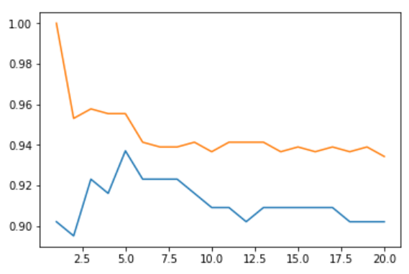 train test 0.955399, 0.937063 | * 과소적합과 과대적합의 개념을 적용해서 모델의 최적 파라미터를 찾기
day2 |  | Step05-2 | ch2.3 | 그리드서치(회귀) | 그리드 서치로 최적 설정 찾기 | boston | 회귀 | 부동산 가격 | X = boston.values[:,1:].astype('float32') y = boston.values[:,0].astype('float32') |  |  | X_train, X_test, y_train, y_test = train_test_split(X, y) |  | boston_train_result = {} for n_nei in range(1,21): model = KNeighborsRegressor(n_neighbors=n_nei).fit(X_train,y_train) train_score = model.score(X_train, y_train) test_score = model.score(X_test, y_test) boston_train_result[n_nei] = {'train' : train_score, 'test' : test_score} |  |  |  |  | train test 0.781216, 0.475053 | but KNN은 잘 사용하지 않는다
 | 선형모델 | Step06 | ch3.1.1 | 선형회귀분석 | KNN이외의 선형모델을 사용 | boston | 회귀 | 부동산 가격 | X = boston.values[:,1:].astype('float32') y = boston.values[:,0].astype('float32') |  |  | X_train, X_test, y_train, y_test = train_test_split(X, y) | model = LinearRegression().fit(X_train, y_train) |  | <- 모델선택에서 함께 수행 |  |  | model.score(X_train, y_train), model.score(X_test, y_test) | (0.72697255441563657, 0.75591783097718335) | 1) 먼저 과소적합에서 먼저 벗어난다 2) 그 뒤 과대적합인지를 확인한다 --> 과소적합을 벗어나려면.. 가. 모델을 바꾸거나 나. 파라미터를 바꾸거나 다. 차원을 추가한다
 |  | Step06-1 | ch3.1.2 | 특성공학 | 새로운 차원의 추가 | boston | 회귀 | 부동산 가격 |  |  | poly = PolynomialFeatures(degree = 2) poly.fit(X_train) XX_train = poly.transform(X_train) |  | model = LinearRegression().fit(XX_train, y_train) |  |  |  |  | model.score(XX_train, y_train), model.score(XX_test, y_test) | (0.80463283885151271, 0.68719305171279577) | 1) 훈련데이터의 과소적합은 개선 2) 시험데이터의 정확도 개선은 미미 3) 심한 과대적합이 있다 --> 모델을 교체해본다
 |  | Step06-2 | ch3.1.3 | 모델을 교체 | 릿지회귀를 적용 (차원 추가상태에서) | boston | 회귀 | 부동산 가격 |  |  |  |  | ridge = Ridge(alpha = 1.0).fit(XX_train, y_train) # 선형모델이지만 alpha 로 모델 표현력 조정이 가능 |  | <- 모델선택에서 함께 수행 |  |  | train_score = ridge.score(XX_train, y_train) test_score = ridge.score(XX_test, y_test) train_score, test_score | (0.9358964603511476, 0.79876829908634706) | 1) 시험데이터의 정확도가 크게 개선 --> 파라미터를 조절해본다
 |  | Step06-3 | ch3.1.4 | 리지회귀 모델 튜닝 | 새로운 차원 + 모델 교체 + 파라미터 조정 | boston | 회귀 | 부동산 가격 |  |  |  |  |  | alpha_range = [0.001, 0.01, 0.1, 1., 10., 100., 1000.] result_train = {} for alpha in alpha_range: ridge = Ridge(alpha = alpha).fit(XX_train, y_train) train_score = ridge.score(XX_train, y_train) test_score = ridge.score(XX_test, y_test) result_train[alpha] = {'train': train_score, 'test' : test_score} |  |  |  |  | (0.916323, 0.885082) | 1) 시험데이터의 정확도가 개선되었다
 |  | Step07 | ch3.1.5 | 선형분류 (퍼셉트론) | KNN 이외의 선형 모델을 활용 1) 고전적인 퍼셉트론 | cancer | 분류 | 종양 | y = cancer.values[:, 0] X = cancer.values[:, 1:].astype('float32') |  |  | X_train, X_test, y_train, y_test = train_test_split(X, y) | perceptron = Perceptron(max_iter= 10).fit(X_train, y_train) |  | <- 모델선택에서 함께 수행 |  |  | perceptron.score(X_train, y_train), perceptron.score(X_test, y_test) | (0.9178403755868545, 0.90909090909090906)
 |  | Step07-1 | ch3.1.6 | 선형분류 (로지스틱 회귀) | 2) 로지스틱 회귀를 활용, 기본 파라미터를 사용한다 | cancer | 분류 | 종양 |  |  |  |  | logreg = LogisticRegression(C=1.0).fit(X_train, y_train) |  | <- 모델선택에서 함께 수행 |  |  | logreg.score(X_train, y_train), logreg.score(X_test, y_test) | (0.95539906103286387, 0.965034965034965)
 |  | Step07-2 | ch3.1.7 | 로지스틱 회귀 모델 튜닝 | 최적의 파라미터를 선택 | cancer | 분류 | 종양 |  |  |  |  |  | C_range = [0.001, 0.01, 0.1, 1., 10. , 100., 1000.] result_train = {} for C in C_range: logreg = LogisticRegression(C=C).fit(X_train,y_train) train_score = logreg.score(X_train, y_train) test_score = logreg.score(X_test, y_test) result_train[C] = {'train' : train_score,'test' : test_score} |  |  |  |  |  | 그리드 서치를 통해서 최적의 파라미터를 찾는다
 | 결정트리 | Step08 | ch3.2.1 | 결정트리 | 비선형적 데이터의 처리에 용이함 | cancer | 분류 | 종양 | y = cancer.values[:, 0] X = cancer.values[:, 1:].astype('float32') |  |  | X_train, X_test, y_train, y_test = train_test_split(X, y) | tree = DecisionTreeClassifier().fit(X_train, y_train) |  | <- 모델선택에서 함께 수행 |  |  | tree.score(X_train, y_train), tree.score(X_test, y_test) | 1.0, 0.8601398601398601) | 결정트리는 과소적합은 문제없고, 과대적합을 신경써야 한다
day3 |  | Step08-1 | ch3.2.2 | 결정트리의 파라미터 조정 | 최대깊이를 제한하여 과대적합을 개선 | cancer | 분류 | 종양 |  |  |  |  | tree_d3 = DecisionTreeClassifier(max_depth = 3).fit(X_train, y_train) |  | <- 모델선택에서 함께 수행 |  |  | tree_d3.score(X_train, y_train), tree_d3.score(X_test, y_test) | (0.971830985915493, 0.8951048951048951) | 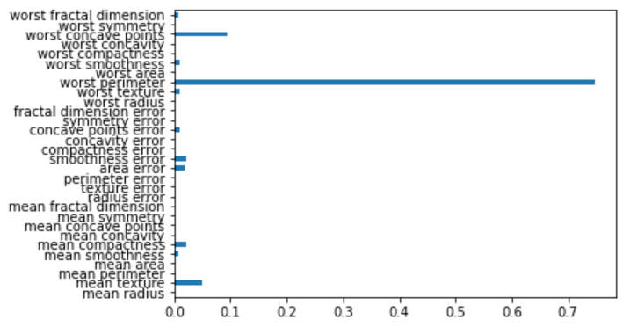 과대적합을 줄이고, 시험데이터의 정확도도 개선함 특성중요도도 알 수 있다
 |  | Step09 | ch3.2.4 | 랜덤 포리스트 (분류) | 결정트리의 정확도를 개선 | cancer | 분류 | 종양 | y = cancer['type'] X = cancer.values[:, 1:].astype('float32') |  |  | X_train, X_test, y_train, y_test = train_test_split(X, y) | forest = RandomForestClassifier().fit(X_train, y_train) |  | <- 모델선택에서 함께 수행 |  |  | forest.score(X_train, y_train), forest.score(X_test, y_test) | (0.9976525821596244, 0.9230769230769231) | 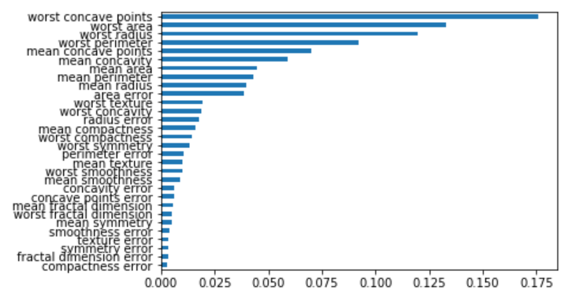 단일 트리보다 안정적이고 신뢰할만하다 특성중요도를 종합적으로 알 수 있다.
 |  | Step10 | ch3.2.5 | 랜덤 포리스트 (회귀) | 회귀분석도 랜덤 포리스트로 수행 | boston | 회귀 | 부동산 가격 | y = boston['Price'] X = boston.values[:, 1:].astype('float32') |  |  | X_train, X_test, y_train, y_test = train_test_split(X, y) | tree_reg = RandomForestRegressor().fit(X_train, y_train) |  | <- 모델선택에서 함께 수행 |  |  | tree_reg.score(X_train, y_train),tree_reg.score(X_test, y_test) | 0.9675623925552124, 0.8751350863326344) | 과적합이 발생하므로 파라미터를 조정해본다
 |  | Step10-1 | ch3.2.5.4 | 과대적합을 개선한 랜덤포리스트 | 그리드 서치를 활용 | boston | 회귀 | 부동산 가격 |  |  |  |  |  | for n_tree in [100, 200, 300, 1000]: # 나무개수 tree_reg = RandomForestRegressor(n_estimators = n_tree).fit(X_train, y_train) train_score = tree_reg.score(X_train, y_train) # 훈련점수 test_score = tree_reg.score(X_test, y_test) # 시험점수 print('나무:', n_tree, '훈련:' , train_score, '시험:' , test_score) |  |  |  |  | 나무: 100 훈련: 0.97961 시험: 0.91355 나무: 200 훈련: 0.97969 시험: 0.91203 나무: 300 훈련: 0.97957 시험: 0.90908 나무: 1000 훈련: 0.98010 시험: 0.91064 | 단점 : 결정트리 모델군을 회귀에 적용할 때 외삽을 할 수 없다 -> 외삽이 필요하면 선형모델을 사용한다
 |  | Step11 | ch3.2.7 | Gradient Boosting Regression Tree | 랜덤 포리스트보다 나은 성능을 보여주기도 하는 모델 | cancer | 분류 | 종양 | y = cancer['type'] X = cancer.values[:, 1:].astype('float32') |  |  | X_train, X_test, y_train, y_test = train_test_split(X, y) | gbrt = GradientBoostingClassifier(n_estimators = 100, max_depth= 3, learning_rate= 0.1) |  | gbrt.fit(X_train, y_train) |  |  | gbrt.score(X_train, y_train), gbrt.score(X_test, y_test) | (1.0, 0.9440559440559441) | GBRT는 과대적합이 발생하기 쉽다 (설정에 민감하다) 모델이 복잡하기 때문인데, 파라미터를 잘 조절해야 한다 -> 그리드 서치를 적용
 |  | Step11-1 | ch3.2.9 | GBRT에 그리드서치를 적용 | 최적의 파라미터를 선택 | cancer | 분류 | 종양 |  |  |  |  |  | set_range = { 'n_estimators' : list(range(50,550,50)), # 50, 100, 150, ..., 550까지 'max_depth' : [1, 2, 3, 4], 'learning_rate' : [0.001, 0.01, 0.1, 1., 10.] # 경험적으로 로그스케일이 유의미한 차이를 아는데 도움이 되었다 } grid_search = GridSearchCV(estimator=gbrt, param_grid= set_range) grid_search.fit(X_train, y_train) |  |  |  |  |  | 교차검증과 그리드서치를 같이 적용해본다
 |  | Step11-2 | ch3.2.11 | GBRT에 그리드서치와 교차검증을 적용 | 그리드 서치와 교차검증을 활용 | cancer | 분류 | 종양 |  |  |  |  |  | grid_search = GridSearchCV(estimator=gbrt, param_grid= set_range, cv = 10) | grid_search.fit(X_train, y_train) |  |  | best_model.score(X_train, y_train), best_model.score(X_test, y_test) | (1.0, 0.9300699300699301)
 | SVM | Step12 | ch3.3 | SVM | Scale에 민감하므로 전처리가 중요 | cancer | 분류 | 종양 |  |  |  |  | svc = SVC(kernel ='rbf', C = 1.0, gamma = 'auto') |  | svc.fit(X_train, y_train) |  |  | svc.score(X_train, y_train), svc.score(X_test, y_test) | (1.0, 0.6433566433566433) | 테스트 결과가 좋지 않은 이유는 SVM은 Scale에 민감하기 때문
 |  | Step12-1 | ch3.3.5 | 전처리를 한 후 SVM | 전처리를 통해서 스케일링 후 분석 | cancer | 분류 | 종양 | change_scale = MinMaxScaler().fit(X_train) X_train_scaled = change_scale.transform(X_train) # 각 샘플에 스케일을 적용하는 것 X_test_scaled = change_scale.transform(X_test) |  |  |  | svc.fit(X_train_scaled, y_train) |  |  |  |  | svc.score(X_train_scaled, y_train), svc.score(X_test_scaled, y_test) | (0.9530516431924883, 0.9440559440559441) | SVM의 정확도가 개선되었다 (전처리가 중요)
 |  | Step12-2 | ch3.3.7 | SVM에 그리드 서치 적용 | 비선형적 데이터에 적용 | boston | 회귀 | 부동산 가격 | y = boston['Price'] X = boston.values[:, 1:].astype('float32') change_scale = MinMaxScaler().fit(X_train) X_train_scaled = change_scale.transform(X_train) X_test_scaled = change_scale.transform(X_test) |  |  | X_train, X_test, y_train, y_test = train_test_split(X, y) |  | set_range = { # 설정범위 'C' : [0.001, 0.01, 0.1, 1., 10., 100., 1000.], 'gamma' : [0.001, 0.01, 0.1, 1., 10., 100., 1000.] } svm_gs = GridSearchCV(estimator=SVR(), param_grid= set_range, cv = 5) svm_gs.fit(X_train_scaled, y_train) |  |  |  | best_svr.score(X_train_scaled, y_train), best_svr.score(X_test_scaled, y_test) | (0.9596078135642038, 0.8521996665828524) | 비선형 데이터에는 SVM의 정확도가 선형모델보다 좋게 나올 수 있다

